상품제안서
가르시아 2단 오로라 카라비너 300T 자동우산/양산 | 상품코드: F15411

 |  |  |  |  |  |  | 02-412-0044 | www.easy1.co.kr
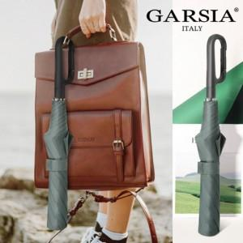

【상세/제작정보】

【인쇄/포장옵션】 | 실크, 원단인쇄 / 포장지포장

【공급단가】 | 수량 | 50~ | 100~ | 300~ | 500~ | 1,000~
*VAT별도 | 단가 | 13,000원 | 12,800원 | 12,500원 | 12,000원 | 11,500원

【상품 URL】 | https://dev.easy1.co.kr:443/src/goods_detail.php?gdno=15411

